Đăng kí
Usecase | ĐĂNG KÍ

Ngày | 2022-06-07

Người Test | Lê Thị Thanh Hương

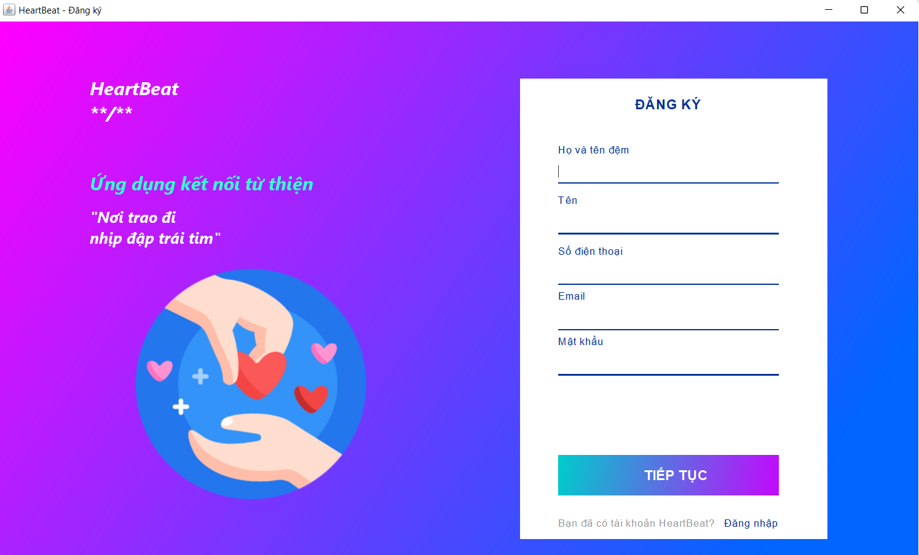 (Nơi đặt màn hình chính) |  |  |  |  |  |  |  | (Màn hình phụ 1) | (Màn hình phụ 2) | (Màn hình phụ 3)

 | Tester nhập |  |  |  |  | Dev nhập
STT | Case Study | Status | Desciprtion | Bug Date | Tester | Fix Date | Dev
1 | Ràng buộc dữ liệu Trường Số điện thoại | Warning | Trường Số điện thoại là trường kiểu dữ liệu long | 2022-06-07 | Hương
2 | Ràng buộc dữ liệu Email | Warning | Trường dữ liệu email được định nghĩa như sau:Bắt đầu bằng một ký tự -Không chứa các ký tự đặc biệt -Có một ký tự @ ngăn cách tên email và domain -Domain phải hợp lệ | 2022-06-07 | Hương

Đăng nhập
Usecase | ĐĂNG NHẬP

Ngày | 2022-06-07

Người Test | Lê Thị Thanh Hương

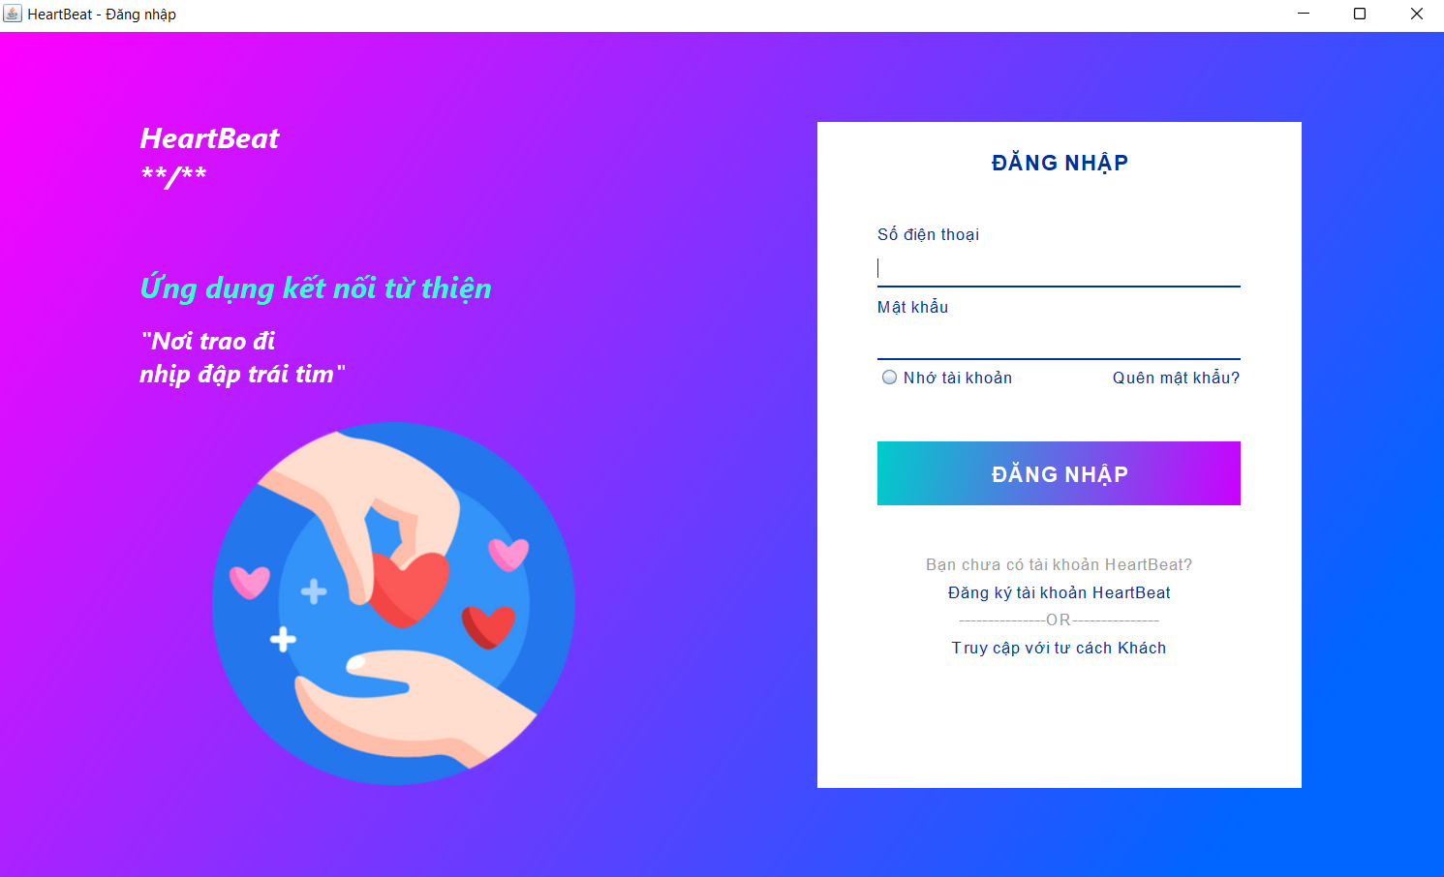 (Nơi đặt màn hình chính) |  |  |  |  |  |  |  | (Màn hình phụ 1) | (Màn hình phụ 2) | (Màn hình phụ 3)

 | Tester nhập |  |  |  |  | Dev nhập
STT | Case Study | Status | Desciprtion | Bug Date | Tester | Fix Date | Dev
1 | Nhấn vào mục Quên mật khẩu | OK | Người dùng nhấn Quên mật khẩu đăng nhập-> gửi gmail xác nhận đổi mật khẩu | 2022-06-07 | Hương
2 | Nhấn vào mục Nhớ tài khoản | Warning | Người dùng nhấn Nhớ tài khoản->hiển thị password | 2022-06-07 | Hương
3 | Nhấn vào mục Truy cập với tư cách Khách | Warning | Người dùng nhấn vào mục Truy cập với tư cách Khách->vào app mà không cần mật khẩu , hạn chế một số tính năng Thêm bài viết, Đặt lịch hẹn. | 2022-06-07 | Hương
4 |  | Warning
5 |  | Warning
6 |  | Warning
7 |  | Warning
8 |  | Warning
9 |  | Warning
10 |  | Warning
11 |  | Warning
12 |  | Warning
13 |  | Warning
14 |  | Warning
15 |  | Warning
16 |  | Warning
17 |  | Warning
18 |  | Warning
19 |  | Warning
20 |  | Warning
21 |  | Warning
22 |  | Warning
23 |  | Warning
24 |  | Warning
25 |  | Warning

Quản lí người dùng
Usecase | ĐĂNG NHẬP

Ngày | 2022-06-07

Người Test | Lê Thị Thanh Hương

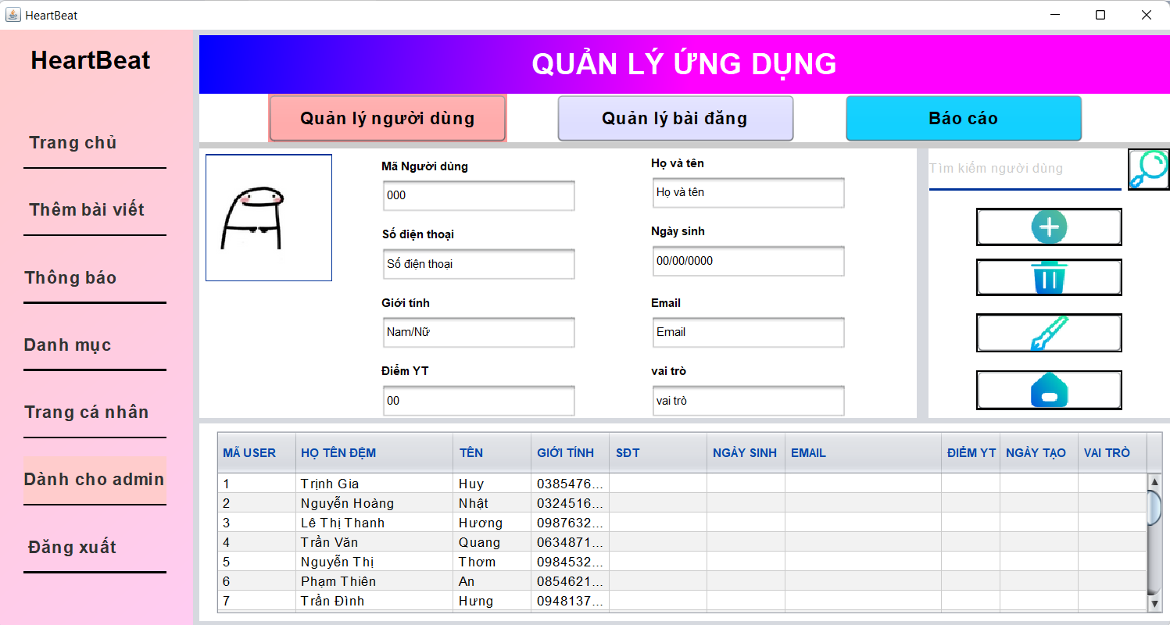 (Nơi đặt màn hình chính) |  |  |  |  |  |  |  | (Màn hình phụ 1) | (Màn hình phụ 2)

 | Tester nhập |  |  |  |  | Dev nhập
STT | Case Study | Status | Desciprtion | Bug Date | Tester | Fix Date | Dev
1 | Bảng thông tin | warming | Chưa hiển thị sđt, ngày sinh, email, ...
2 | Nút thêm thông tin | warming | Khi nhấn vào mà không có sự kiện xảy ra hoặc chuyển hướng đến một sự kiện khác
3 | Nút xóa thông tin | warming | Khi nhấn vào mà thông tin không bị xóa hoặc chuyển hướng qua sự kiện khác
4 | Nút sửa thông tin | warming | Khi nhấn vào mà thông tin không được chỉnh sửa hoặc chuyển hướng đến một sự kiện khác
5 | Nút home | warming | Khi nhấn vào mà không chuyển hướng về trang chủ hoặc chuyển hướng đến một sự kiến khác
6 | Thanh tìm kiếm | warming | Không thể nhập thông tin tìm kiếm
7 | Nút tìm kiếm | warming | Khi nhấn vào mà không có sự kiện xảy ra, tìm kiếm sai thông tin hoặc chuyển hướng đến một sự kiện khác
8
9
10
11

Trang cá nhân
Usecase | Trang cá nhân

Ngày | 2022-06-07

Người Test | Lê Thị Thanh Hương

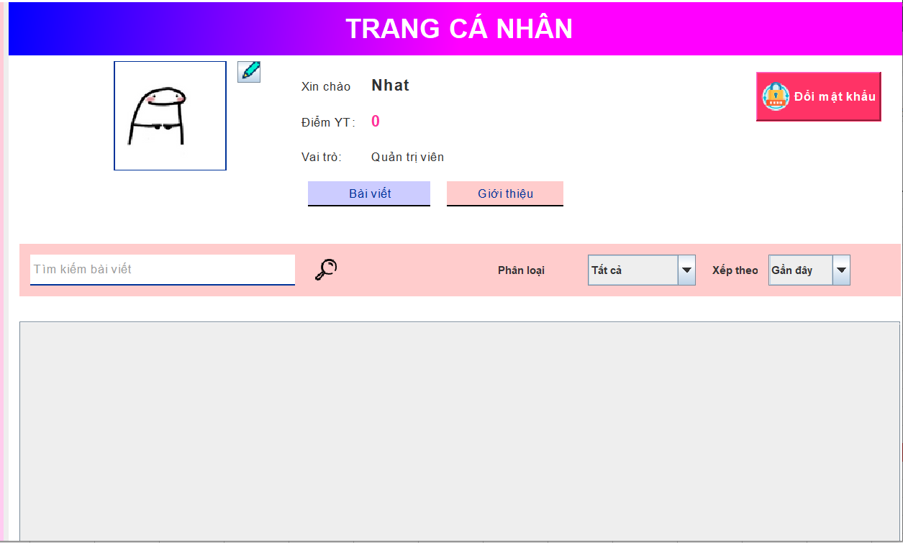 (Nơi đặt màn hình chính) |  |  |  |  |  |  |  | (Màn hình phụ 1) | (Màn hình phụ 2) | (Màn hình phụ 3)

 | Tester nhập |  |  |  |  | Dev nhập
STT | Case Study | Status | Desciprtion | Bug Date | Tester | Fix Date | Dev
1 | Nhấn vào mục đổi mật khẩu | Warning | Nên có thông báo để người dùng xác nhận đổi mật khẩu | 2022-06-07 | Hương
2 | Nhấn vào xác nhận đổi mật khẩu | Warning | Hiện màn hình đăng nhập mới nhưng màn hình cũ vẫn còn | 2022-06-07 | Hương
3 | Nhấn vào nút chỉnh sửa ảnh | Warning | Không hiện màn hình thay đổi ảnh hoặc hiện nhưng xác nhận xong không có sự thay đổi
4 | Thanh dữ liệu tên người dùng | Warning | Không hiện tên người dùng hoặc hiện sai tên người dùng
5 | Thanh điểm số YT | Warning | Không hiện số điểm YT hoặc hiện si số điểm
6 | Thanh vai trò | Warning | Không hiện vai trò hoặc hiện sai vai trò người dùng
7 | Button giới thiệu | Warning | Không thay đổi sự kiện hoặc thay đổi sai sự kiện
8 | Button bài viết | Warning | Không thay đổi sự kiện hoặc thay đổi sai sự kiện
9 | Thanh tìm kiếm | Warning | Không thể nhập thông tin tìm kiếm
10 | Nút tìm kiếm | Warning | Khi nhấn vào mà không có sự kiện xảy ra, tìm kiếm sai thông tin hoặc chuyển hướng đến một sự kiện khác
11 | Combobox phân loại | Warning | Không hiển thị thông tin phân loại
12 | Combobox sắp xếp | Warning | Không sắp xếp lại sau khi chọn cách sắp xếp hoặc sắp xếp sai
13 | Lable Bài biết | Warning | Không hiện thị bài viết hoặc hiển thị bài viết không chính chủ
14 |  | Warning
15 |  | Warning
16 |  | Warning
17 |  | Warning
18 |  | Warning
19 |  | Warning
20 |  | Warning
21 |  | Warning
22 |  | Warning
23 |  | Warning
24 |  | Warning
25 |  | Warning

Chi tiết bài viết
Usecase | ĐĂNG NHẬP

Ngày | 2022-06-07

Người Test | Lê Thị Thanh Hương

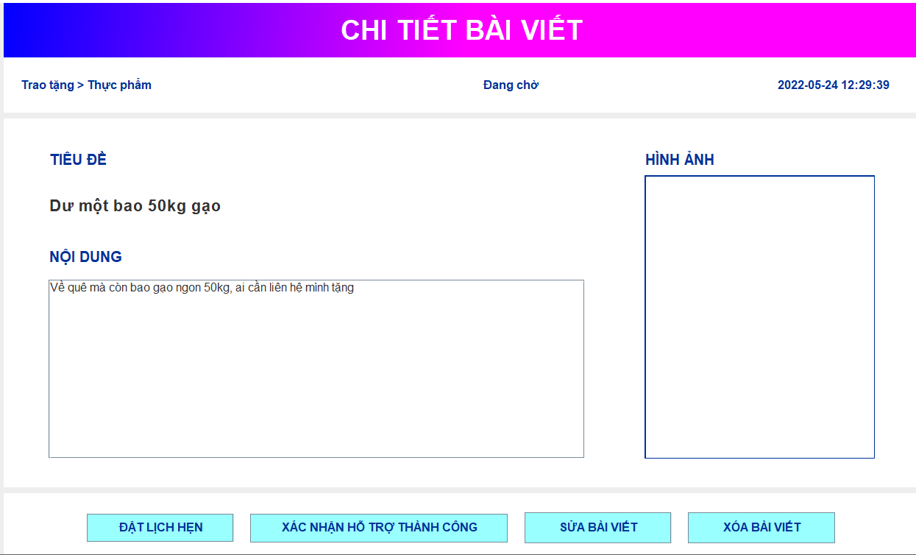 (Nơi đặt màn hình chính) |  |  |  |  |  |  |  | (Màn hình phụ 1) | 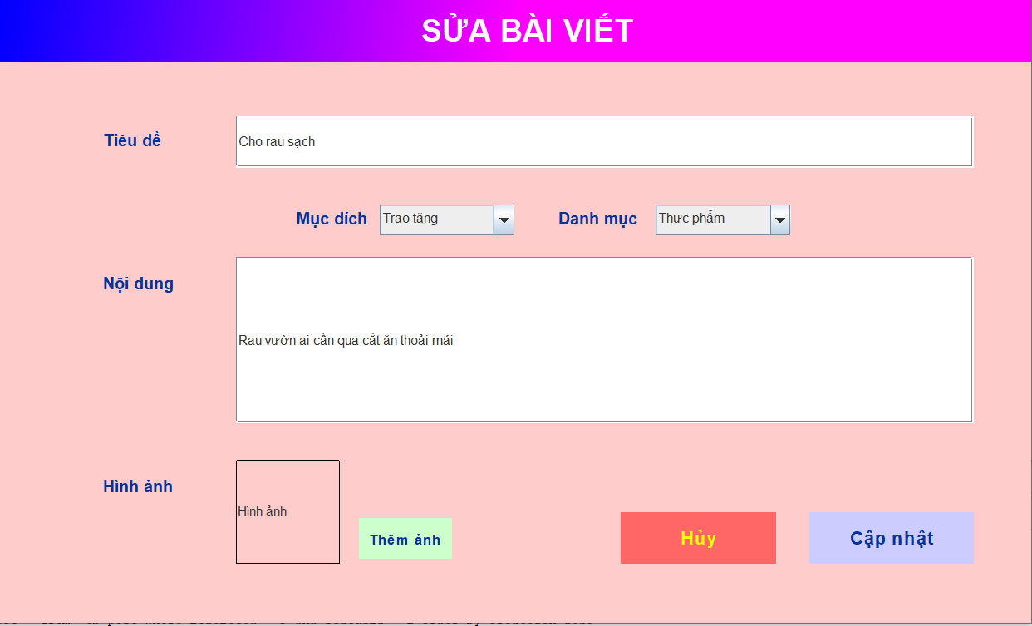 (Màn hình phụ 2)

 | Tester nhập |  |  |  |  | Dev nhập
STT | Case Study | Status | Desciprtion | Bug Date | Tester | Fix Date | Dev
1 | Đặt lịch hẹn | Warning | Chưa có nút quay lại | 2022-06-07 | Hương
2 | Sửa bài viết | Warning | Nút cập nhật chưa chạy
3 | Thanh danh mục | Warning | Danh mục hiển thị bị sai
4 | Tiêu đề | Warning | Nội dung trống hoặc không khớp
5 | Nội dung | Warning | Tiêu đề trống hoặc không khớp
6 | hình ảnh | Warning | hình ảnh trống hoặc hiển thị sai
7 | Nút xóa bài viết | Warning | Không xóa bài viết sau khi xác nhận, xóa nhầm bài viết hoặc chuyển hướng qua trang khác
8 | Nút xác nhận hỗ trợ | Warning
9 | Thanh ngày tháng | Warning | Sai ngày tháng
10 |  | Warning

